現金帳
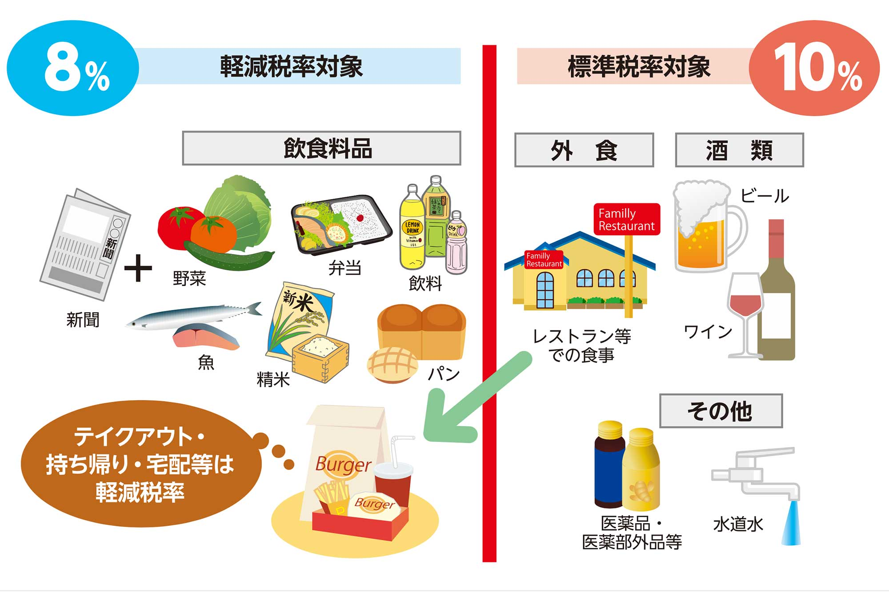
現金出納帳帳 |  | R8.09月 |  |  |  |  | 入力方法
日付 | 勘定科目 | 摘要（支払先/支払内容） | 消費税区分 | 収入金額 | 支出金額 | 現金残高 | 〇〇/〇〇 | コピぺ | コピぺ
 |  |  |  |  |  |  | 日付 | 勘定科目 | 消費税区分
 |  | 前月繰越金額 |  |  |  | 0 | 11/4 | 仕入高 | 仕入10％
 |  |  |  |  |  | 0 | 11/5 | 外注費 | 仕入8％(軽)
 |  |  |  |  |  | 0 | 11/6 | 福利厚生費 | 不課税
 |  |  |  |  |  | 0 | 11/7 | 広告宣伝費 | 非課税
 |  |  |  |  |  | 0 | 11/8 | 荷造運賃 | 仕入8％(軽)
 |  |  |  |  |  | 0 |  | 旅費交通費
 |  |  |  |  |  | 0 |  | 通信費 | 仕入10％
 |  |  |  |  |  | 0 |  | 水道光熱費 | 仕入8％(軽)
 |  |  |  |  |  | 0 |  | 租税公課 | 不課税
 |  |  |  |  |  | 0 |  | 交際費 | 非課税
 |  |  |  |  |  | 0 |  | 消耗品費 | 仕入8％(軽)
 |  |  |  |  |  | 0 |  | 事務用品費
 |  |  |  |  |  | 0 |  | 賃借料 | 仕入10％
 |  |  |  |  |  | 0 |  | 修繕費 | 仕入8％(軽)
 |  |  |  |  |  | 0 |  | 保険料 | 不課税
 |  |  |  |  |  | 0 |  | 支払手数料 | 非課税
 |  |  |  |  |  | 0 |  | リース料 | 仕入8％(軽)
 |  |  |  |  |  | 0 |  | 会議費
 |  |  |  |  |  | 0 |  | 車輌燃料費 | 仕入10％
 |  |  |  |  |  | 0 |  | 諸会費 | 仕入8％(軽)
 |  |  |  |  |  | 0 |  | 雑費 | 不課税
 |  |  |  |  |  | 0 |  | 雑収入 | 非課税
 |  |  |  |  |  | 0 |  | 仮払金 | 仕入8％(軽)
 |  |  |  |  |  | 0
 |  |  |  |  |  | 0 | 摘要に記載する隠号（記号）の例示
 |  |  |  |  |  | 0 | (1)インボイス番号ない場合 ①
 |  |  |  |  |  | 0 | (2)軽減税率の場合 ⑧
 |  |  |  |  |  | 0 | (3)軽減税率でインボイス番号がない場合 ⑧①
 |  |  |  |  |  | 0 | (4)不課税・非課税の場合 ②
 |  |  |  |  |  | 0
 |  |  |  |  |  | 0 | 例示
 |  |  |  |  |  | 0 | 日付 | 勘定科目 | 摘要 | 消費税区分 | 収入金額 | 支出金額
 |  |  |  |  |  | 0 | 2026-08-02 | 交際費 | 藤原ゴルフ | 仕入10％ |  | 10,000
 |  |  |  |  |  | 0 | 2026-08-02 | 交際費 | 藤原ゴルフ 利用税 ② | 不課税 |  | 850
 |  |  |  |  |  | 0 | 2026-08-02 | 交際費 | 藤原ゴルフ ドリンク代 ⑧ | 仕入8％(軽) |  | 216
 |  |  |  |  |  | 0 | 2026-08-05 | 燃料費 | エネオス 軽油代 | 仕入10％ |  | 2,282
 |  |  |  |  |  | 0 | 2026-08-05 | 燃料費 | エネオス 軽油税 ② | 不課税 |  | 6,250
 |  |  |  |  |  | 0 | 2026-08-08 | 交際費 | カーマ 材料仕入 | 仕入10％ |  | 3,300
 |  |  |  |  |  | 0 | 2026-08-09 | 交際費 | 伊藤板金 外注 | 仕入10％ |  | 19,800
 |  |  |  |  |  | 0 | 2026-08-09 | 交際費 | 自販機ジュース代 ⑧ | 仕入8％(軽) |  | 108
 |  |  |  |  |  | 0 | 2026-08-17 | 租税公課 | 印紙代 ② | 不課税 |  | 400
計 |  |  |  | 0 | 0 | 0 | 2026-08-26 | 運賃 | ヤマト運輸 運賃 | 仕入10％ |  | 3,300

